Hoja 1
Indicador de llegadas tarde/salidas anticipada
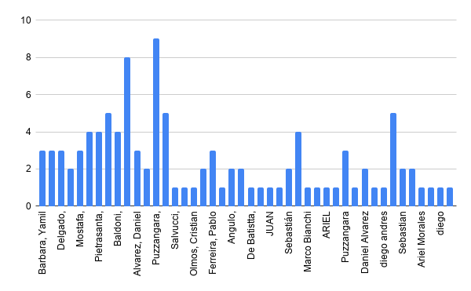
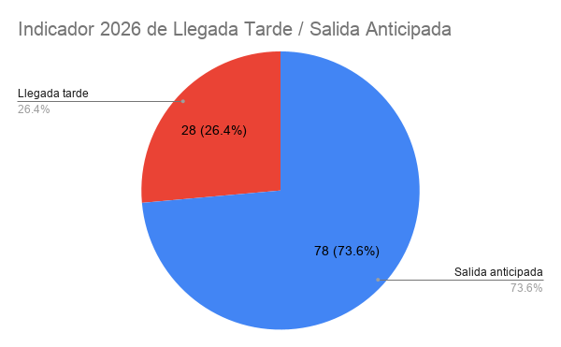
Solicitudes de llegada tarde, salida anticipada | HISTORICO
 | Llegada tarde | 75
 | Salida anticipada | 190

